Sheet1
Create User

Check password by switch to nobita

Check ai đang đăng nhập vào server: who

Create Group

Check nobita can not write in ketoandata folder because nobita user is not in ketoan group

Add nobita user into ketoan group

Check nobia đang nằm trong group nào

Change quyền thực thi

Check nobita can write in ketoandata folder because nobita user now is in ketoan group

Xóa user: userdel
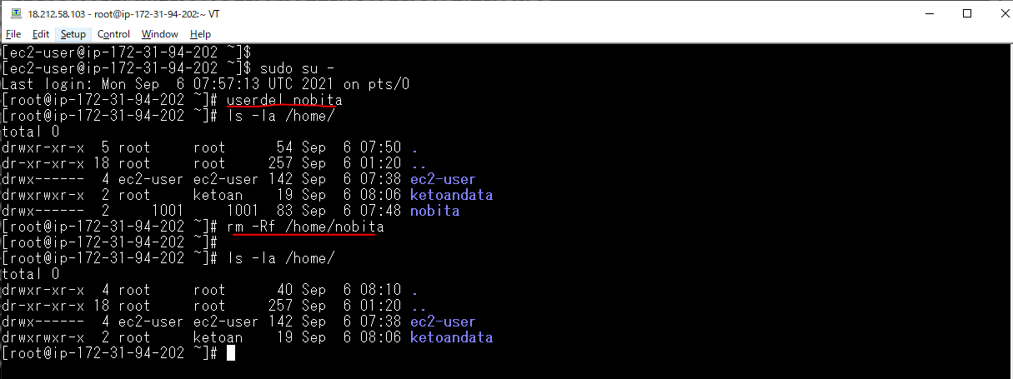

Xóa group: groupdel

